退费明细
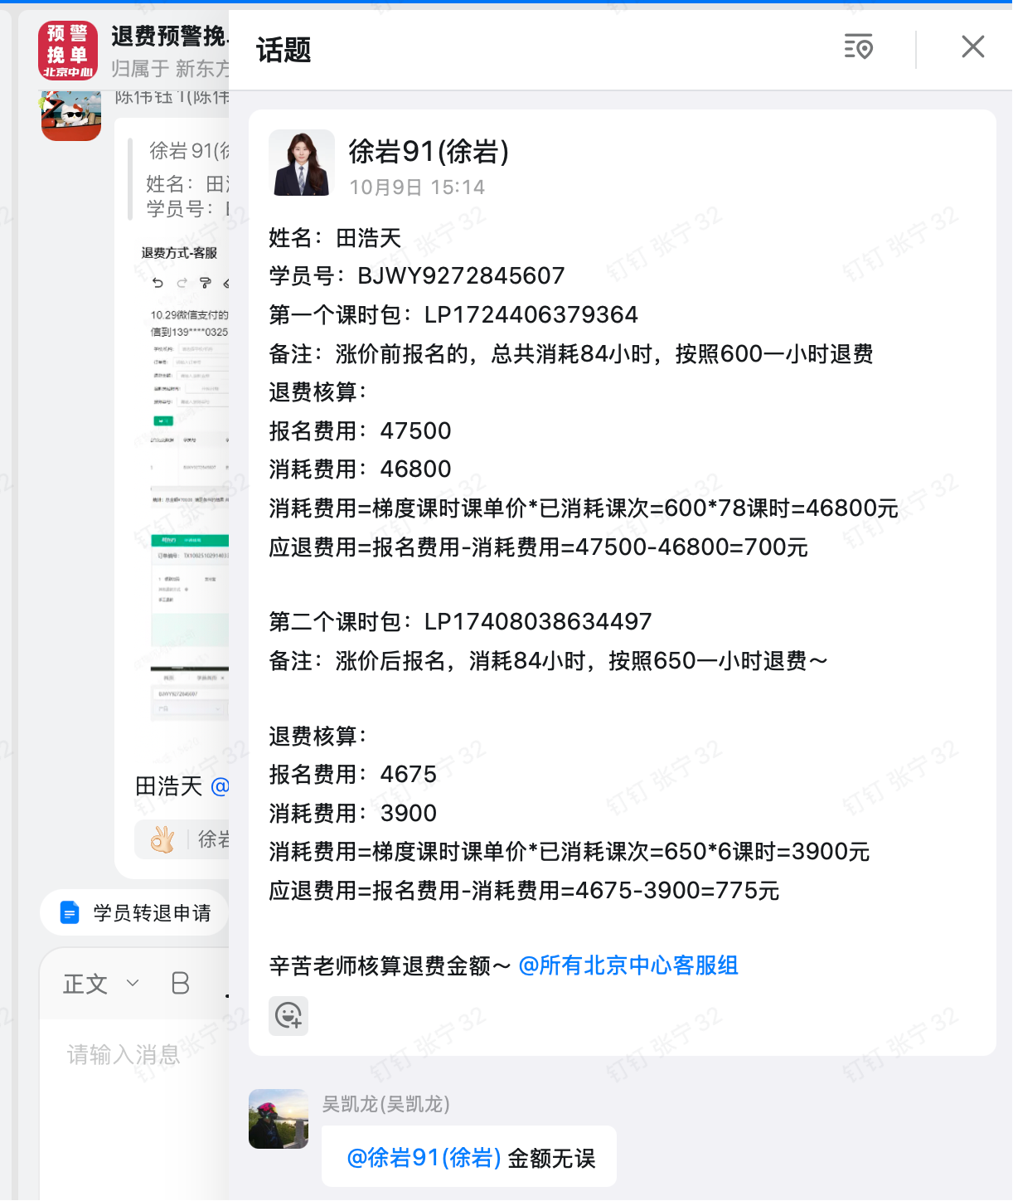
提交日期 | OA流水号 | 学管姓名 | 学管是否代办 | 顾问姓名 | 转班金额（请学管填写所在班级实际金额） | 转班详细原因说明 | 提交时间 | 学校 | 学院 | 年级 | 专业 | 您所办理的业务类型 | 提交人 | 退费类型 | 学员姓名 | 学员编码 | 退费金额 | 办理日期-客服 | 备注
2025/10/11 |  | 罗志勇1 |  | 李涛48 | ¥6180.00 | 上下午班 | 2025-10-11 |  |  |  |  | 转班 | 罗志勇1 |  | 冯文玥 | BJWY3141371973 | ￥6,180.00 | 2025/10/11
2025/10/11 |  | 罗志勇1 |  | 李涛48 | ¥6180.00 | 转魏公村 花园桥太远 | 2025-10-11 |  |  |  |  | 转班 | 罗志勇1 |  | 张腾 | BJWY4523927820 | ￥6,180.00 | 2025/10/11
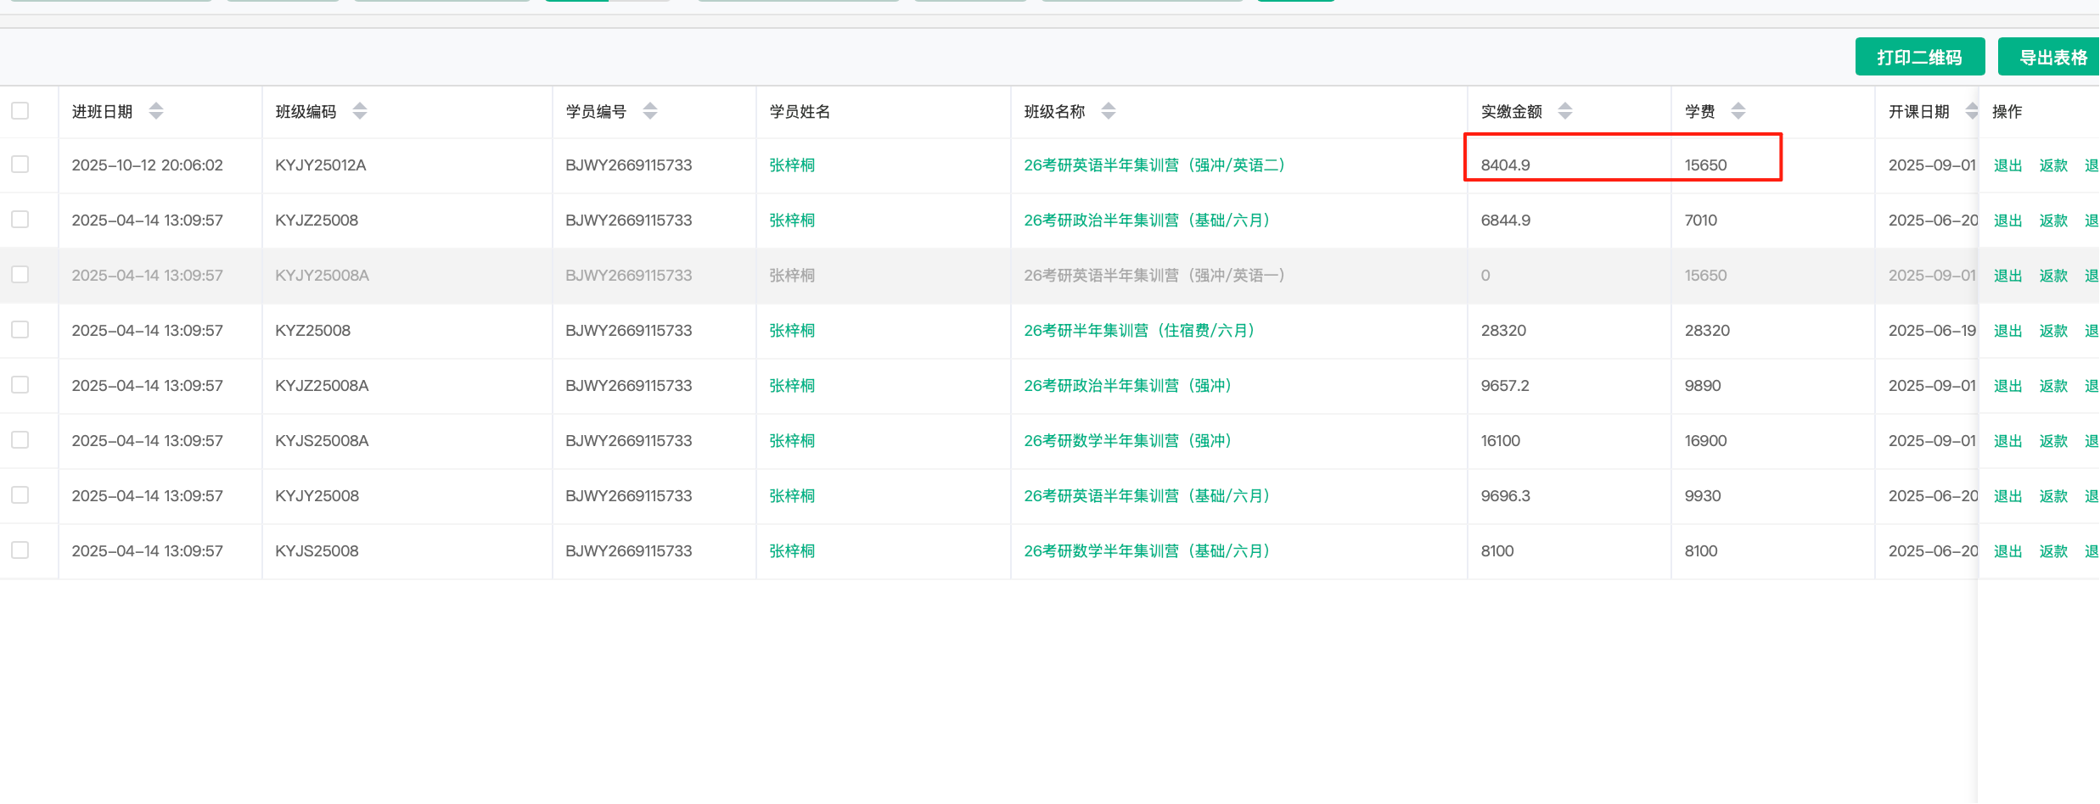
2025/10/11 |  | 罗志勇1 |  | 李涛48 | ¥6180.00 | 花园桥远 转入魏公村 | 2025-10-11 |  |  |  |  | 转班 | 罗志勇1 |  | 高原 | BJWY2095765425 | ￥6,180.00 | 2025/10/11
 |  |  |  |  |  |  |  |  |  |  |  |  |  |  |  | 李涛合计 | ￥18,540.00
2025/09/26 | NO.18929128 | 寇颖 |  | 谭悦9 |  |  | 2025-09-26 | 中央民族大学 | 音乐学院 | 大四 | 音乐表演（声乐） | 退费 | 寇颖 | 真实产生的退费 | 官智贤 | BJWY6283856593 | ￥2,709.60 | 2025/10/02
2025/09/26 | NO.18929111 | 寇颖 |  | 谭悦9 |  |  | 2025-09-26 | 中央民族大学 | 音乐学院 | 大四 | 音乐表演（声乐） | 退费 | 寇颖 | 真实产生的退费 | 官智贤 | BJWY6283856593 | ￥3,652.80 | 2025/10/02
2025/10/06 |  | 寇颖 |  | 谭悦9 | ¥3038.30 | 转班信息如下： WYZ26001转WYZ26002 转班原因：学生时间冲突，需转班 | 2025-10-06 |  |  |  |  | 转班 | 寇颖 |  | 孙雨涵 | BJWY6398433958 | ￥2,531.90 | 2025/10/06 | 系统实际绑单2531.9
2025/10/08 | 18940587 | 黄小妹7 |  | 谭悦9 |  |  | 2025-10-08 | 中国石油大学昌平校区 | 工学院 | 大四 | 环境工程 | 退费 | 黄小妹7 | 真实产生的退费 | 赵一泽 | BJWY5334447793 | ￥5,725.00 | 2025/10/11
2025/10/08 | 18940539 | 黄小妹7 |  | 谭悦9 |  |  | 2025-10-08 | 中国石油大学 | 工学院 | 大四 | 环境工程 | 退费 | 黄小妹7 | 真实产生的退费 | 赵一泽 | BJWY5334447793 | ￥15,033.30 | 2025/10/11
2025/10/09 | NO.8358680908401152856 | 谭悦9 |  | 谭悦9 |  |  | 2025-10-09 | 吉林大学 | 能源动力 | 在职 | 能源动力 | 退费 | 谭悦9 | 真实产生的退费 | 于潇 | BJWY3517193451 | ￥0.00 | 2025/10/13 | 当月退费签约退费都不算
2025/10/12 |  | 唐源曼 |  | 谭悦9 | ¥15281.60 | 学员因换院校转成英二 | 2025-10-12 |  |  |  |  | 转班 | 唐源曼 |  | 张梓桐 | BJWY2669115733 | ￥8,404.90 | 2025/10/12 | 系统实际绑单8404.9
2025/10/14 | 18947384 | 郝琨 |  | 谭悦9 |  |  | 2025-10-14 | 北方工业大学 | 信息学院 | 大四 | 数据科学与大数据技术 | 退费 | 郝琨 | 转项目/转班/退出重报等未产生实际退费 | 陈一凡 | BJWY8503976521 | ￥0.00 | 2025/10/26 | 代离职顾问办理，栗晓环 | ￥2,948.90
2025/10/14 | 18947393 | 郝琨 |  | 谭悦9 |  |  | 2025-10-14 | 北方工业大学 | 信息学院 | 大四 | 数据科学与大数据技术 | 退费 | 郝琨 | 转项目/转班/退出重报等未产生实际退费 | 陈一凡 | BJWY8503976521 | ￥0.00 | 2025/10/26 | 代离职顾问办理，栗晓环 | ￥4,774.60
2025/10/14 | 18947405 | 郝琨 |  | 谭悦9 |  |  | 2025-10-14 | 北方工业大学 | 信息学院 | 大四 | 数据科学与大数据技术 | 退费 | 郝琨 | 转项目/转班/退出重报等未产生实际退费 | 陈一凡 | BJWY8503976521 | ￥0.00 | 2025/10/26 | 代离职顾问办理，栗晓环 | ￥3,370.30
2025/10/24 | 18959033 | 郝琨 |  | 谭悦9 |  |  | 2025-10-24 | 北方工业大学 | 计算机学院 | 大四 | 大数据技术 | 退费 | 郝琨 | 转项目/转班/退出重报等未产生实际退费 | 陈一凡 | BJWY8503976521 | ￥0.00 | 2025/10/26 | 代离职顾问办理，栗晓环 | ￥1,156.90
2025/10/18 | NO.864691128456653152 | 刘佳林25 |  | 谭悦9 |  |  | 2025-10-18 | 中国石油大学 | 环境工程 | 大四 | 环境工程 | 退费 | 刘佳林25 | 真实产生的退费 | 赵一泽 | BJWY5334447793 | ￥5,500.00 | 2025/10/18
2025/10/18 |  | 黄小妹7 |  | 谭悦9 | ¥3891.10 | 学生需要往后转班3月上课，目前花园桥没有新班，需要先转到知春路避免学生看回放形成客诉 | 2025-10-18 |  |  |  |  | 转班 | 黄小妹7 |  | 郑雅洁 | BJWY5564317069 | ￥3,891.10 | 2025/10/18
2025/10/14 | 2025101402418 | 陈晶171 |  | 谭悦9 |  |  | 2025-10-18 | 大连海事大学 | 法学院 | 大三 | 法律 | 退费 | 陈晶171 | 真实产生的退费 | 曾行健 | BJWY3312305782 | ￥0.00 | 2025/10/19 | 当月退费签约退费都不算
2025/10/26 |  | 郝琨 |  | 谭悦9 | ¥8144.90 | 姓名：陈一凡 电话：18322094303 学员编号： BJWY8503976521 转班原因：退费转班 转班信息： WYM26006转WYM26009，WYP26006转WYP26021 已登记表格，辛苦老师办理 | 2025-10-26 |  |  |  |  | 转班 | 郝琨 |  | 陈一凡 | BJWY8503976521 | ￥8,144.90 | 2025/10/26
2025/10/27 |  | 葛铭 |  | 谭悦9 | ¥9000.00 | 学员更换专业，申请转班 | 2025-10-27 |  |  |  |  | 转班 | 葛铭 |  | 汤世瑞 | BJWY7703355611 | ￥9,000.00 | 2025/10/27
2025/10/30 | 18967999 | 余韵7 |  | 谭悦9 |  |  | 2025-10-30 | 首都体育学院 | 体育教育训练学院 | 在职 | 体育教育 | 退费 | 余韵7 | 真实产生的退费 | 许凯贤 | BJWY0058842315 | ￥0.00 | 2025/10/31 | 魏公村班取消，不扣除业绩
 |  |  |  | 谭悦9 |  |  |  |  |  |  |  |  |  | 网课退费 | 学员9ljko | 110139778 | ￥100.00 | 2025-10-31
 |  |  |  | 谭悦9 |  |  |  |  |  |  |  |  |  | 网课退费 | DLS_5125394710 | 110976963 | ￥399.00 | 2025-10-13
 |  |  |  | 谭悦9 |  |  |  |  |  |  |  |  |  | 网课退费 | DLS_4437884727 | 110159583 | 4695.6 | 2025-10-01
 |  |  |  |  |  |  |  |  |  |  |  |  |  |  |  | 谭悦合计 | 69788.1
2025/10/17 | 18950454 | 罗志勇1 |  | 赵星火 |  |  | 2025-10-17 | 北京联合大学 | 历史 | 大二 | 历史学 | 退费 | 罗志勇1 | 真实产生的退费 | 薛绍钧 | BJWY0461942484 | ￥3,090.00 | 2025/10/30 | 和高龙明分单6180
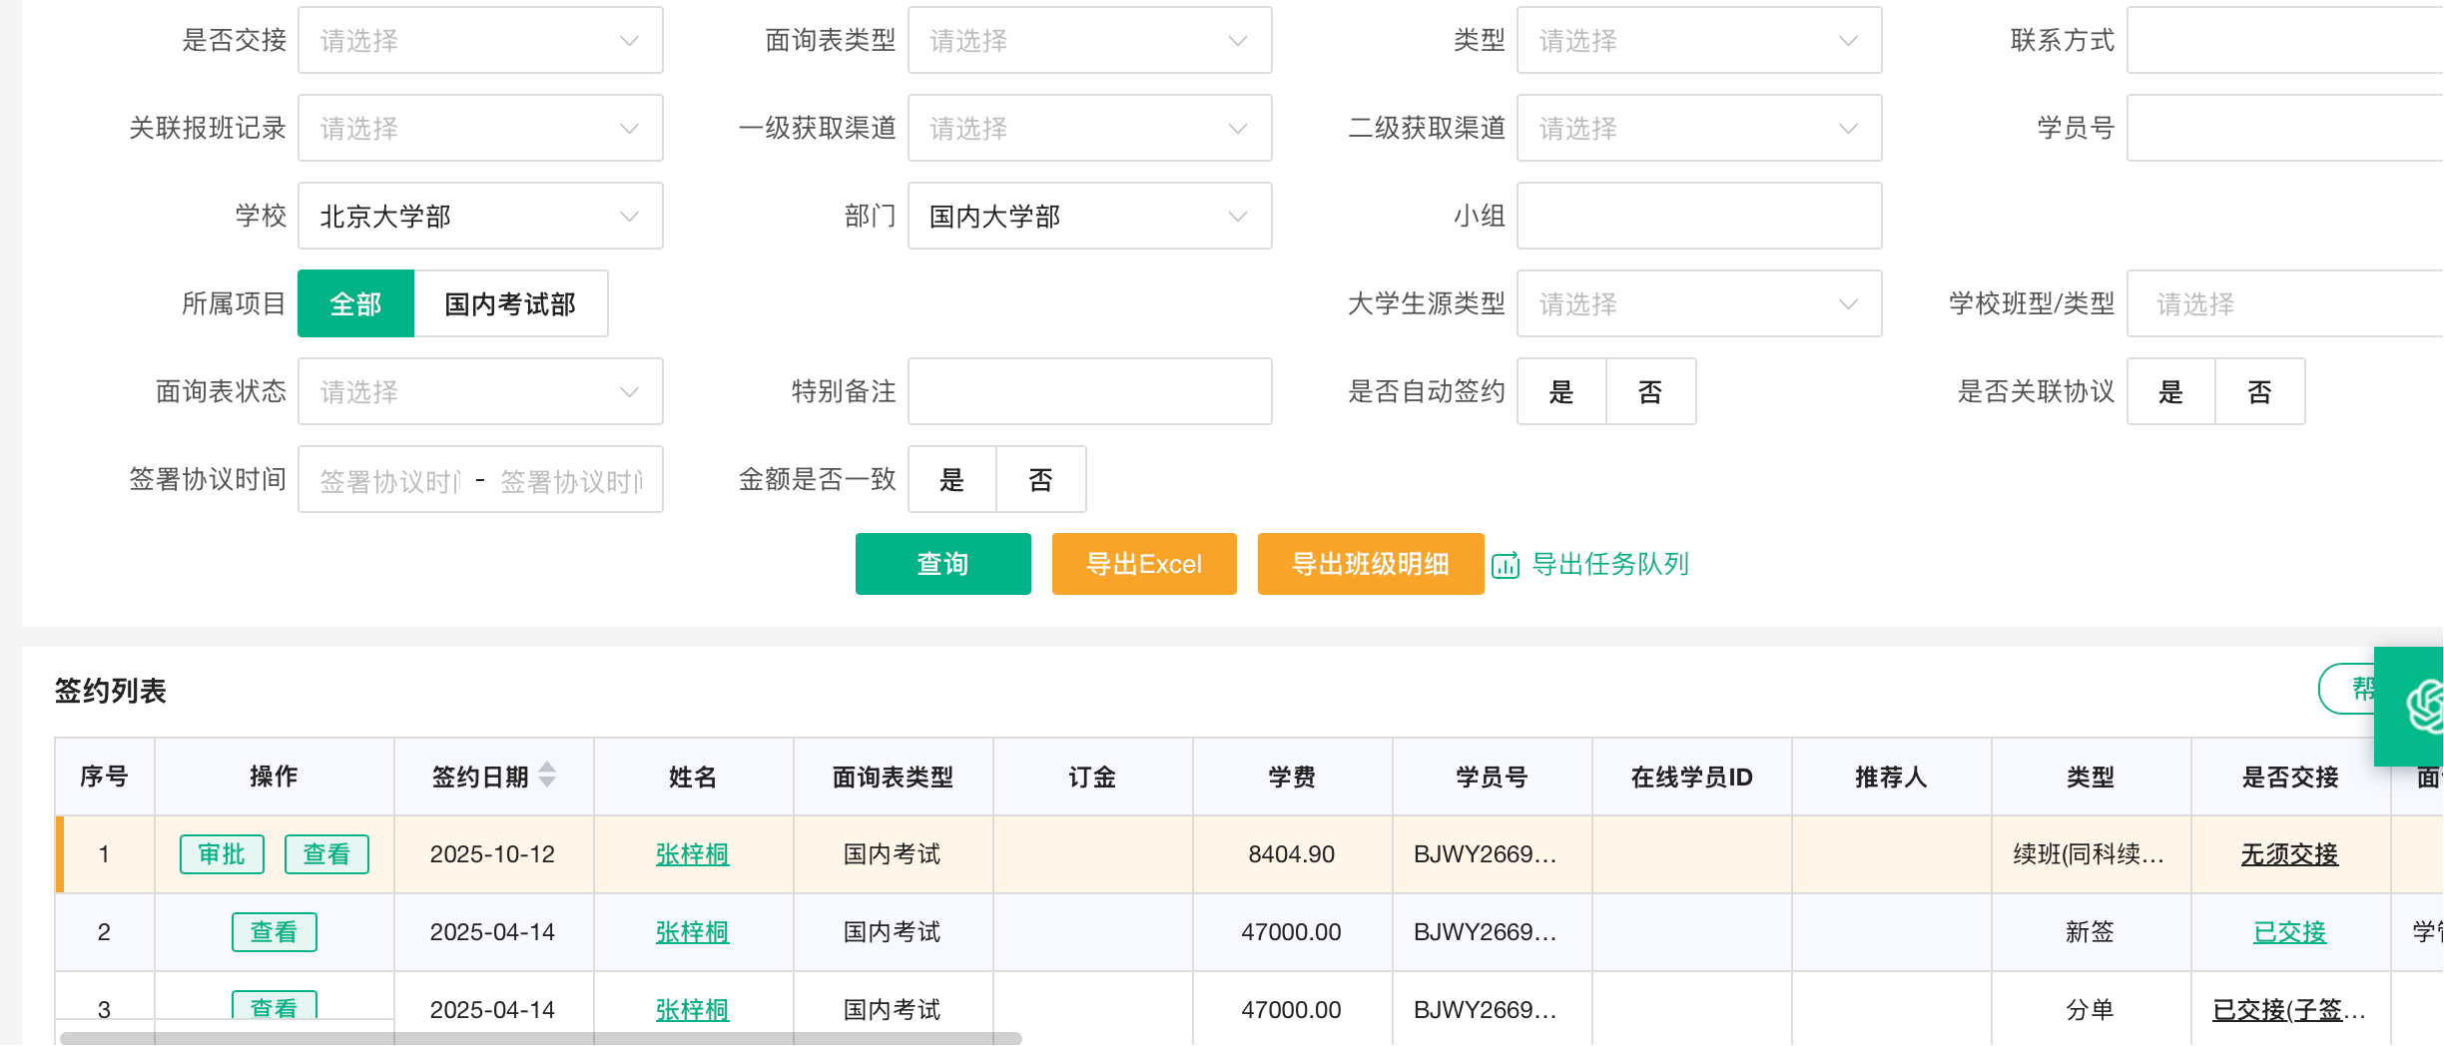
2025/10/22 | NO.2025102100844 | 谢仕为1 |  | 赵星火 |  |  | 2025-10-22 | 保定理工学院 | 资源与工程技术学院 | 大四 | 土地资源管理 | 退费 | 谢仕为1 | 真实产生的退费 | 霍盈杉 | BJWY9038592627 | ￥6,476.00 | 2025/10/22
2025/10/23 | 18956851 | 葛铭 |  | 赵星火 |  |  | 2025-10-23 | 北京电子科技大学 | 电子信息 | 大三 | 电子信息 | 退费 | 葛铭 | 转项目/转班/退出重报等未产生实际退费 | 杨欣 | XDF3140342751 | ￥4,121.20 | 2025/10/23
2025/10/23 | 18956753 | 葛铭 |  | 赵星火 |  |  | 2025-10-23 | 北京电子科技大学 | 电子信息 | 大三 | 电子信息 | 退费 | 葛铭 | 转项目/转班/退出重报等未产生实际退费 | 杨欣 | XDF3140342751 | ￥3,978.90 | 2025/10/23
2025/10/23 | 18956887 | 葛铭 |  | 赵星火 |  |  | 2025-10-23 | 北京信息科技大学 | 电子信息 | 大三 | 电子信息 | 退费 | 葛铭 | 真实产生的退费 | 杨欣 | XDF3140342751 | ￥92.55 | 2025/10/26
2025/10/27 | 2025101702316 | 徐岩91 |  | 赵星火 |  |  | 2025-10-27 | 北京大学 | 物理学院 | 大二 | 物理学 | 退费 | 徐岩91 | 真实产生的退费 | 田浩天 | BJWY9272845607 | ￥775.00 | 2025/10/29 | 两笔退费，第一笔700代离职顾问杨阳办理
 |  |  |  |  |  |  |  |  |  |  |  |  |  |  | 学员0wg6u | 100806138 | 100
 |  |  |  |  |  |  |  |  |  |  |  |  |  |  | DLS_0044058589 | 111045497 | 100
 |  |  |  |  |  |  |  |  |  |  |  |  |  |  | 学员7x9u_ | 104236314 | 7366.8
 |  |  |  |  |  |  |  |  |  |  |  |  |  |  |  | 赵星火合计 | 26100.45

10月绩效核算
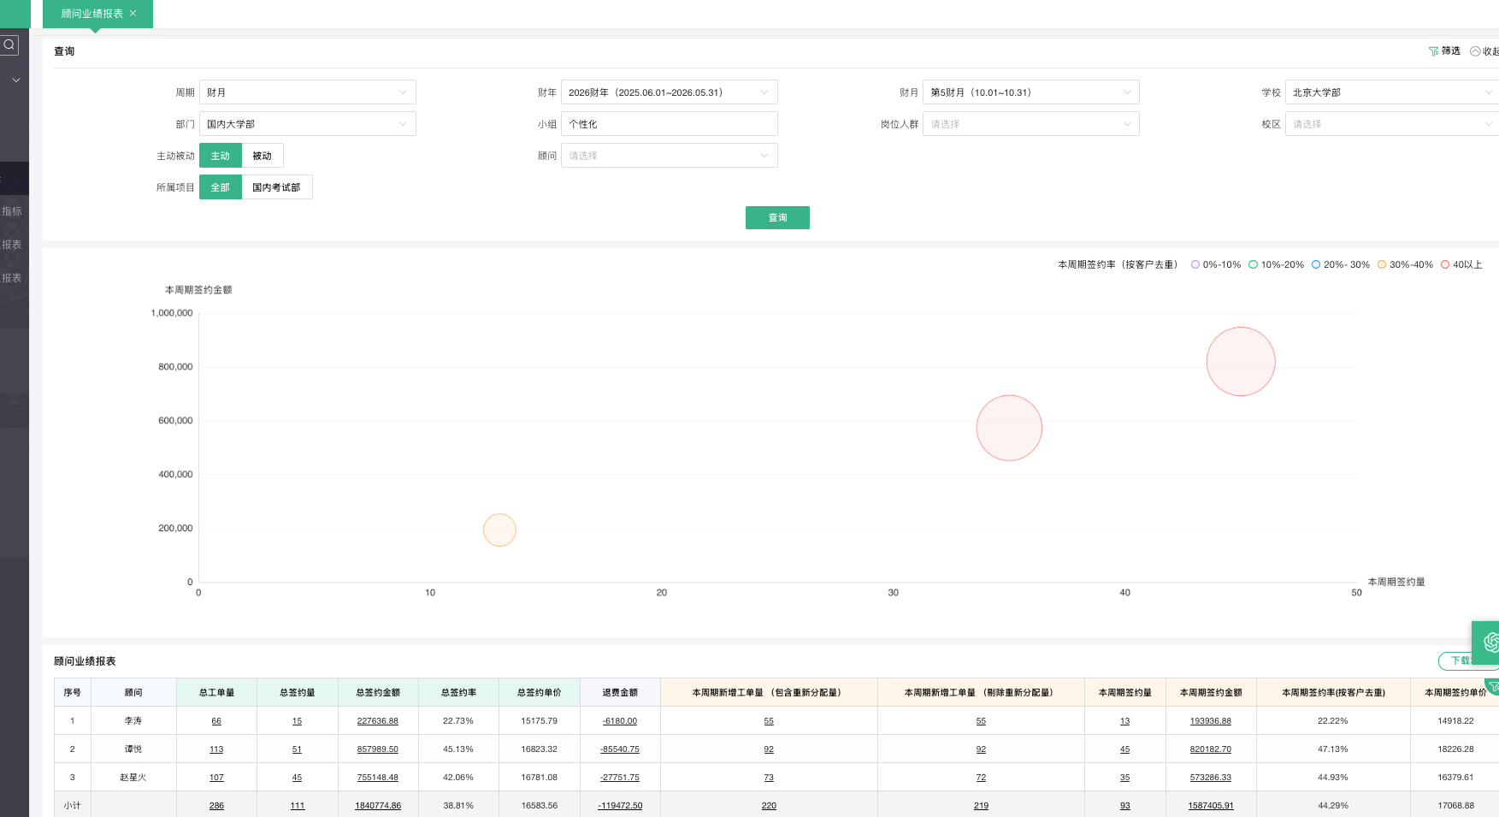
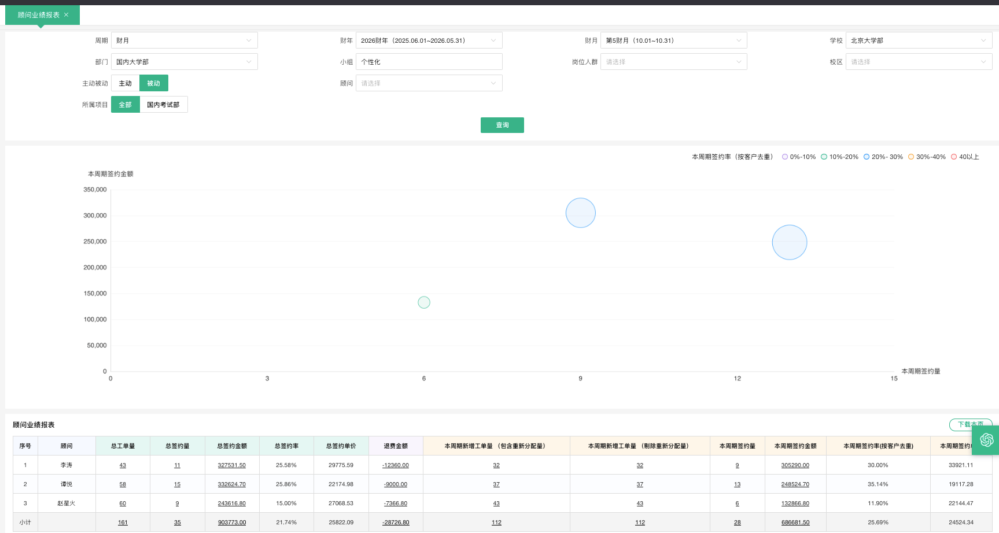
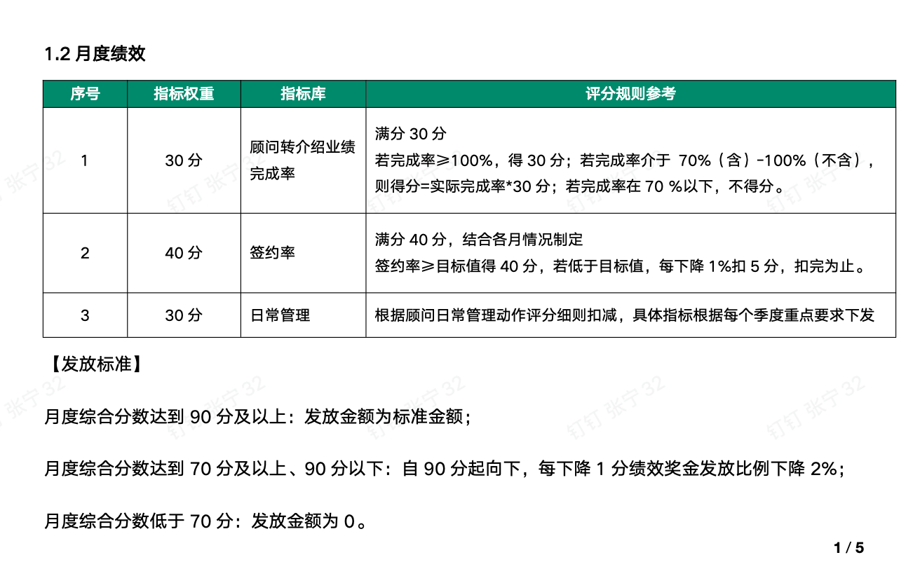
顾问 |  |  | 转介绍 |  |  |  |  |  |  |  | 签约率 |  |  |  |  |  |  |  | 日常管理 |  |  |  |  |  | 总计
工号 | 顾问姓名 | 备注 | 工单目标 | 工单实际 | 完成率 | 签约目标 | 签约实际 | 完成率 | 占比 | 得分 | 主动目标 | 主动实际 | 完成情况 | 被动目标 | 被动实际 | 完成情况 | 占比 | 得分 | 自签占比目标比 | 实际 | 占比 | 回访时效 | 占比 | 得分 | 得分合计 | 绩效标准 | 发放比例 | 实发绩效
238256 | 赵星火 |  | 6 | 0 | 0% | 6 | 1.9 | 32% | 30% | 0 | 25% | 42% | 完成 | 10% | 15% | 完成 | 40% | 40 | 30% | 38% | 20% | 合格 | 10% | 30 | 70 | 1000 | 60% | 600
404905 | 李涛 | 结束保护期 | 2 | 1 | 50% | 2 | 0.0 | 0% | 30% | 0 | 10% | 23% | 完成 | 10% | 26% | 完成 | 40% | 40 | 30% | 69% | 20% | 合格 | 10% | 30 | 70 | 2000 | 60% | 1200
341422 | 谭悦 | O3无考核指标 | 6 | 0 | 0% | 6 | 1.8 | 29% | 30% | 0 | 25% | 45% | 完成 | 10% | 26% | 完成 | 40% | 40 | 30% | 50% | 20% | 合格 | 10% | 30 | 70 | 0 |  | 0

